HAVUZ EŞANJÖR
HAVUZ SUYU ISITMA EŞANJÖRÜ KAPASİTE HESABI

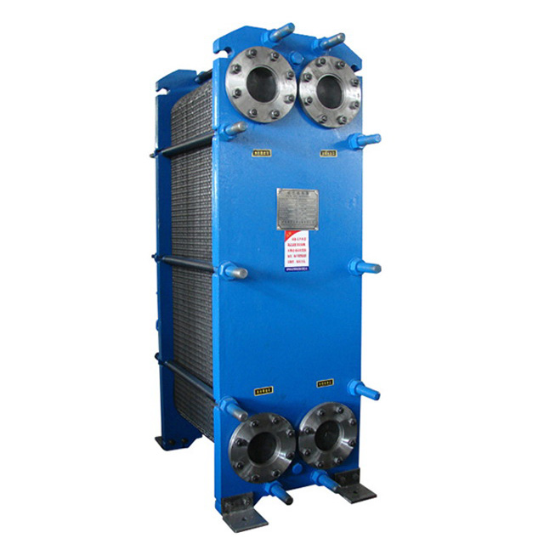
Havuz Türünü Seçiniz

Havuz Suyu Yüzey Alanı (S) | 200 | m2 (Değer Giriniz.)

Havuz Suyu Derinliği | 1.5 | m (Değer Giriniz.)

Giriş Suyu Sıcaklığı | 10 | ºC (Değer Giriniz.)

Çıkış Suyu Sıcaklığı | 28 | ºC (Değer Giriniz.)

Çevre Faktörü (Fa) | 8500 | Açık Havuzlarda 30000, Kapalı Havuzlarda 8500'dir.

Buhar Doyma Basıncı (Pt) | 0.038 | kg/cm² (28°C Havuz suyu sıcaklığında buhar doyma basıncı)

Ortam Kısmi Buhar Basıncı (Pp) | 0.030 | kg/cm² (30°C Ortam Havası Kısmi buhar basıncı )

Havuz Suyu Hacmi (Vh) | 300 | m3

Havuz Yüzeyinden Günlük Isı Kaybı | 13600 | (kcal/gün)

Havuz Eşanjörü Kapasitesi | 225,567 | (kcal/h)

C PLUS MÜHENDİSLİK A.Ş. Cevizli Mah. Zuhal Cad. No: 46/C Ritim İstanbul A3-D139 Maltepe - İSTANBUL Tel : 0216.515 63 08 - Fax : 0216.515 63 09 www.cplusmuhendislik.com - info@cplusmuhendislik.com

